Worksheet
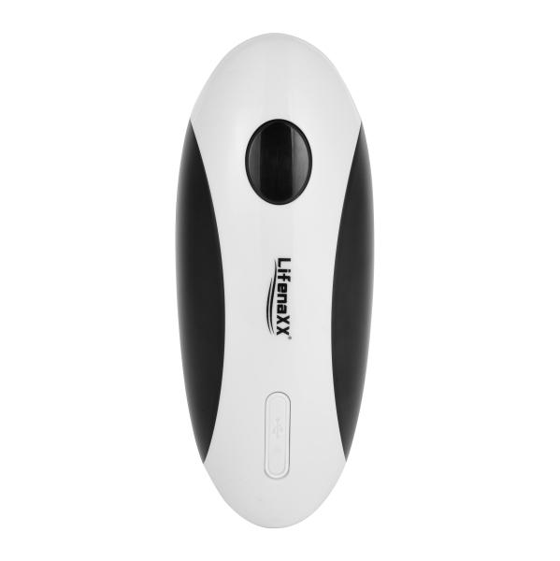
Lifenaxx Elektrischer Dosenöffner LX-062

Artikelnummer | 5322 |  | VE | 30
EAN | 4260101730008 |  | Stück pro Palette | 630
Zollnummer | 85098000 |  | Lagen Pro Palette | 3

Abmessungen - Artikel
Länge(cm) | Breite(cm) | Höhe(cm) | Gewicht(g)
15.9 | 6.4 | 6.4 | 326

Abmessungen - Artikelverpackung
Länge(cm) | Breite(cm) | Höhe(cm) | Leergewicht(g) | Gewicht(g) Artikel+Verpackung
18.5 | 9.1 | 8.1 | 84 | 452

Abmessungen - VE Karton (Masterkarton)
Länge(cm) | Breite(cm) | Höhe(cm) | Gewicht(g)
49.5 | 47 | 22.9 | 14310

Verpackung - Bestandteile
Rest Zubehör (g) | Papier/Pappe (g) | Styropor (g) | Kunstst. Hohlkörper(g) | Kunstst. Folien(g) | Materialverbunde (g)
0 | 0 | 0 | 0 | 0 | 0

Batterie- / Akkuinformationen
Batterie-benötigt | Batterie enthalten | Batterie-Typ | Batterie-System(Art)
Ja | Ja | Akku | Li-Ion - Lithium-Ionen-Akku
Anzahl(stk.) | Gewicht/Stk.(g) | Energiedichte(WH/Kg) | Leistung(WH)
1 | 18 | 103.35 | 1.85

Lithium Baterie
Energiegehalt | Gewicht (Kg)
0.5 | 18

Weiterführende Informationen
Technaxx Reseller Portal

